МДҰ әдіскерінің жинағы
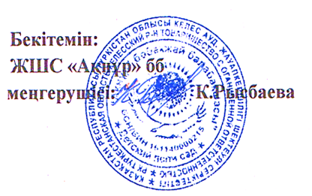
 |  |  |  |  |  |  |  |  |  |  |  |  |  |  |  |  |  |  |  |  | Қосымша 2
 | Мектепке дейінгі ұйым бойынша әдіскерінің жинағы |  |  |  |  |  |  | МДҰ атауы ЖШС "АКНУР" бөбекжай бақшасы
 | Әдіскерінің аты-жөні_ |  |  |  |  |  |  | Мекен-жайы__М.Горький ауылы, Әділет №31___
МОНИТОРИНГ БАСТАПКЫ ЖИЫНТЫК |  |  |  |  |  |  |  | Оқыту тілі____қазақ____________

Жас ерекшелік топтары | Балалар саны | Физикалық қасиеттерді дамыту |  |  | Коммуникативтік дағдыларды дамыту |  |  | Танымдық және зияткерлік дағдыларды дамыту |  |  | Балалардың шығармашылық дағдыларын, зерттеу іс-әрекетін дамыту |  |  | Әлеуметтік-эмоционалды дағдыларды қалыптастыру |  |  | БАРЛЫҒЫ
 |  | олардың ішінде жоғары деңгей | олардың ішінде орташа деңгей | олардың ішінде төмен деңгей | олардың ішінде жоғары деңгей | олардың ішінде орташа деңгей | олардың ішінде төмен деңгей | олардың ішінде жоғары деңгей | олардың ішінде орташа деңгей | олардың ішінде төмен деңгей | олардың ішінде жоғары деңгей | олардың ішінде орташа деңгей | олардың ішінде төмен деңгей | олардың ішінде жоғары деңгей | олардың ішінде орташа деңгей | олардың ішінде төмен деңгей | олардың ішінде жоғары деңгей | % | олардың ішінде орташа деңгей | % | олардың ішінде төмен деңгей | %
Ортаңғы топ | 50 | 16 | 25 | 9 | 16 | 25 | 9 | 17 | 24 | 9 | 17 | 24 | 9 | 17 | 24 | 9 | 16.6 | 41 | 41 | 43 | 15 | 16
Ересек топ | 25 | 8 | 13 | 4 | 8 | 13 | 4 | 8 | 13 | 4 | 8 | 13 | 4 | 8 | 13 | 2 | 32 | 51 | 28 | 44 | 3 | 5
Барлығы | 75 | 24 | 38 | 13 | 24 | 38 | 13 | 25 | 37 | 13 | 25 | 37 | 13 | 25 | 37 | 11
% | 100 | 32 | 51 | 17 | 32 | 44 | 17 | 33 | 49 | 17 | 39 | 49 | 17 | 33 | 49 | 15

